表紙
結合テスト仕様書
書籍一覧

作成者 | 柴田 直樹
作成日 | 2022-06-24

テスト結果画像
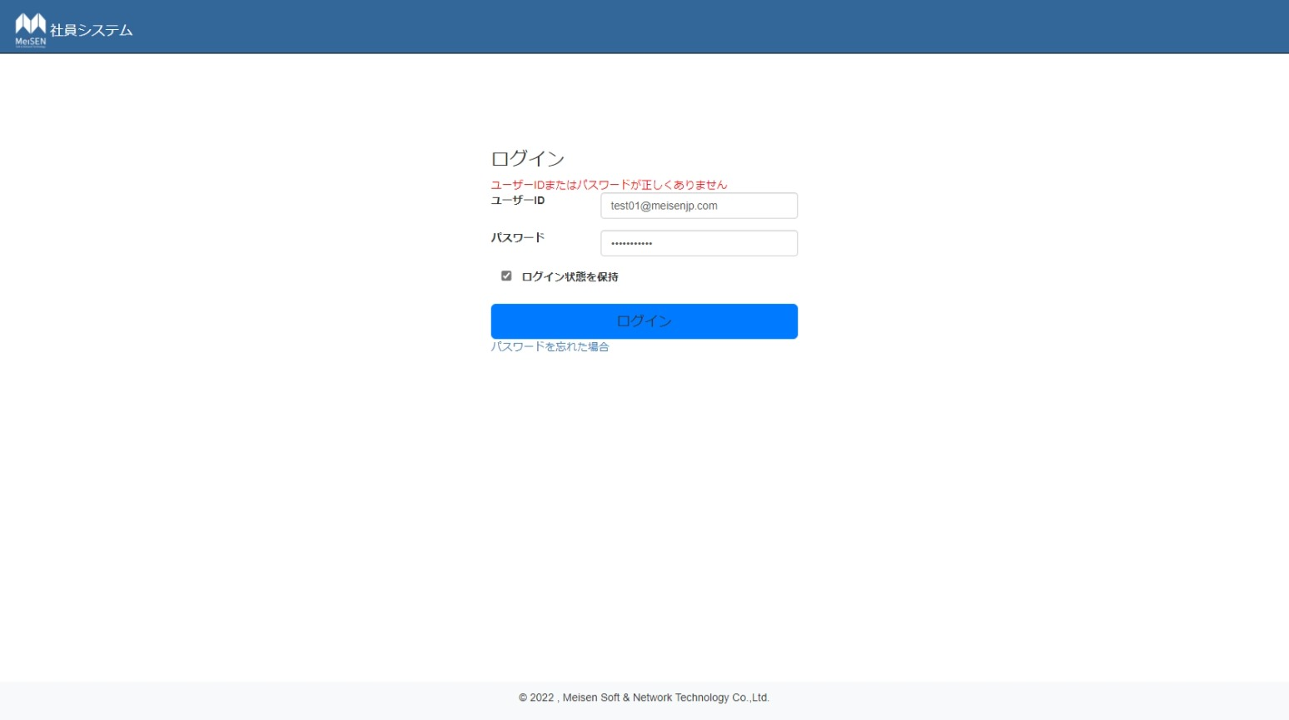
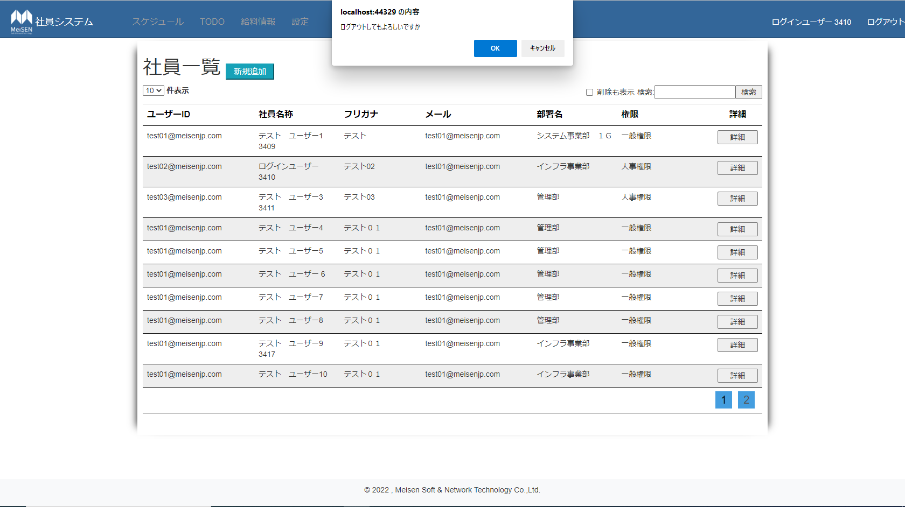
No.1,3,5,7,12,14,18,19 | No.15,16 | No.2,4,8,11,17
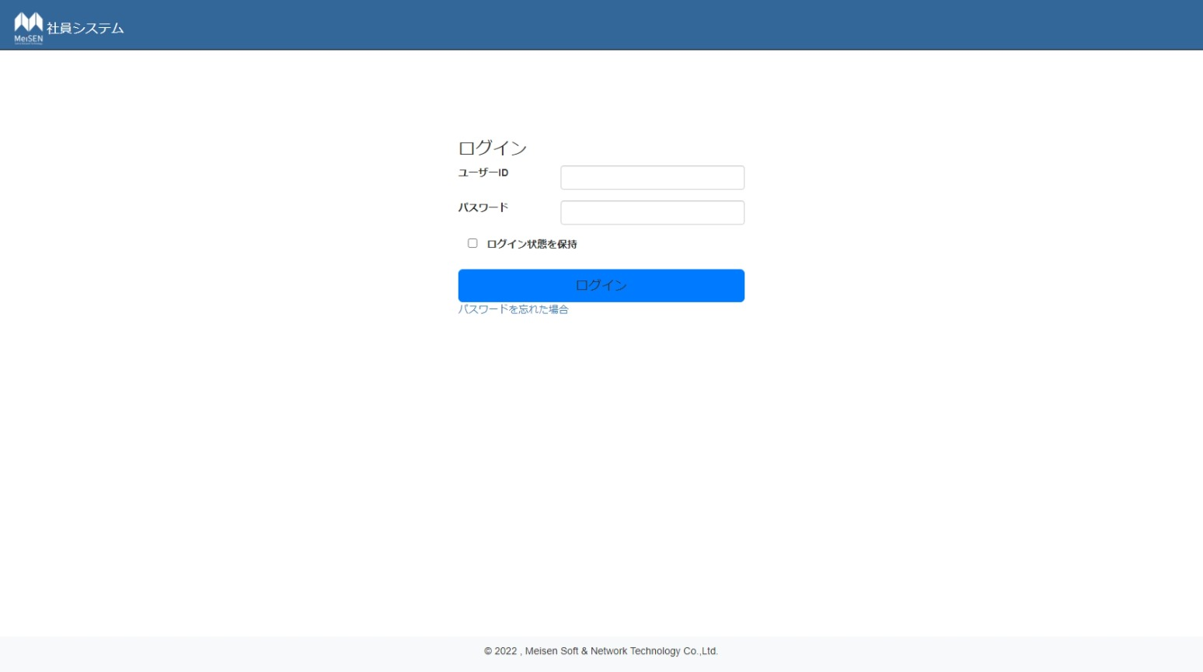



No.6 | No.20~24

